記入例
就労証明書記入例
【記入・提出時の注意】
● 証明日時点の状況を、事実のとおり記入してください。
● きょうだい児の場合は、この証明書の提出は１通で構いません。
● 黒のボールペンで、はっきりと楷書で記入またはチェックを入れてください。
消せるボールペンは使わないでください。
● 記入漏れがあると受付できません。漏れのないように記入してください。
●自営業の方は就労証明書と併せて確定申告書（直近のもの）の写しを提出してください。
専従者として確定申告をしていない方や開業して間もない方等、確定申告書を用意でき
ない方は右のQRコードより必要書類をご確認ください。
下記注意点以外の不明点は、
別紙「就労証明書記載要領」
をご確認ください。
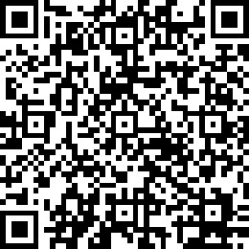

自営業者の方の添付書類に
ついてはこちらをご確認くださ
い。
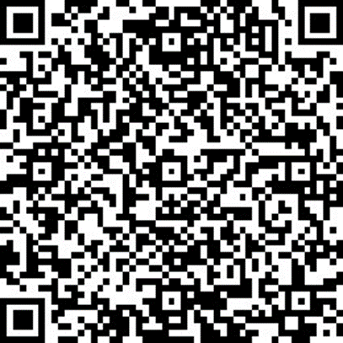

【4 本人就労先事業所】
右上欄の事業所名や所在地と実際の勤務場所が異なる場合は、「実際の勤務場所」を記入

【6 就労時間】
労働契約上の就労時間で、休憩を含んだ勤務時間数を記入

【6 就労時間】
休憩時間を含む、始業から終業までの時間（労働契約上の時間）を24時間表記で記入

【7 就労実績】
残業と休憩を含んだ時間数（勤務実績）を記入
【7 直近３か月の就労実績】
●就労日数・時間数ともに当該月に勤務した日数・時間数を記入 ●就労日数・時間は、正規の労働時間と超過勤務時間の合計を記入
＊有給休暇取得日を含みます。
●有給休暇取得日の就労時間は、雇用契約上の勤務時間（例：７時間45分/日）で換算します。
●内定や採用年月日が３か月に満たない場合は今後の見込み
●長期休職（育児や産前・産後休業含む）等で無給の場合は休職前の期間を記入

【8～10 休業期間】
休業期間の終了日が確定している場合は正確に記入
＊未確定の場合は見込みで記入

【3 （雇用契約の）満了後の更新の有無】
雇用期間が「有期」の場合はいずれかにチェックする
契約更新の予定がある場合は「14 備考欄」に更新予定期間を記入

【19 保護者記載欄】
保護者の方で施設を利用する児童の氏名等を記入してください

【7 直近３か月の就労実績】
●就労日数・時間数ともに当該月に勤務した日数・時間数を記入 ●就労日数・時間は、正規の労働時間と超過勤務時間の合計を記入
＊有給休暇取得日を含みます。
●有給休暇取得日の就労時間は、雇用契約上の勤務時間（例：７時間45分/日）で換算します。
●内定や採用年月日が３か月に満たない場合は今後の見込み
●長期休職（育児や産前・産後休業含む）等で無給の場合は休職前の期間を記入

